List1
 |  | Český pohár pumptrack 2026
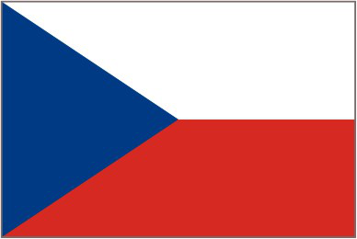
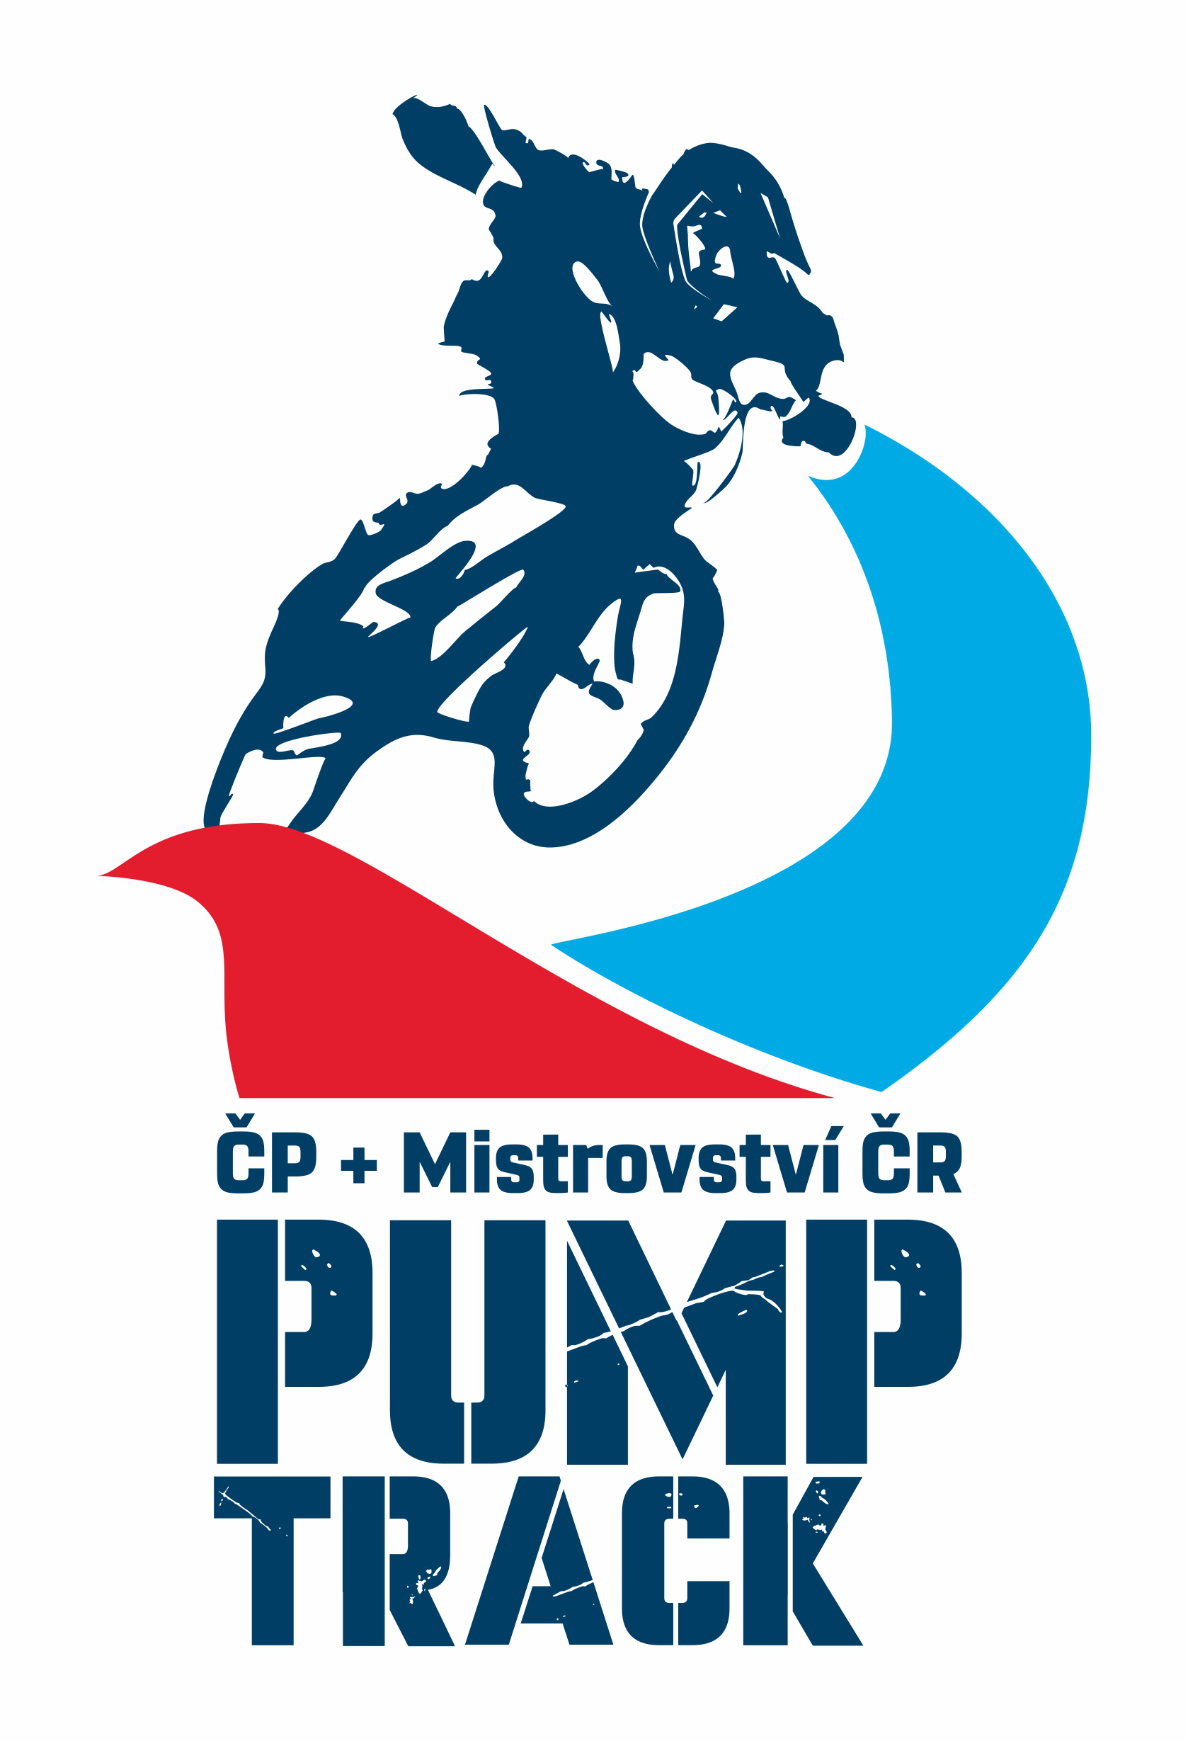

 | KATEGORIE: | ZAČÁTEČNÍK B4/6 | Lokace
Pořadí | Startovní číslo | Jméno | Nový Jičín | Kraslice | Tanvald | Otrokovice | Břasy | Body | Body Celkem
1. |  | Tomáš Zverbík | 40 | 40 | 40 | 15 |  | 136
2. |  | POGRANOVÁ Stella |  |  |  | 40
3. |  | PRÁZNOVSKÁ Adela |  |  |  | 35
4. |  | PODIVINSKÝ Marúš |  |  |  | 25
5. |  | SÚKENÍK Šimon |  |  |  | 20
6. |  | HRIVŇÁKOVÁ Melánia |  |  |  | 19
7. |  | KARPÍŠEK Petr |  |  |  | 18
8. |  | KOBOLKA Samuel |  |  |  | 17
9. |  | MILLIE Vítek |  |  |  | 16
10.
11.
12.
13.
14.
15.
16.

 | KATEGORIE: | ZAČÁTEČNÍK B7/8
Pořadí | Startovní číslo | Jméno | Nový Jičín | Kraslice | Tanvald | Otrokovice | Břasy | Body | Body Celkem
1. |  | Eliáš Zverbík | 40 | 40 | 25 | 12 |  | 117
2. |  | Tomáš Špidlen |  |  | 40 |  |  | 40
3. |  | Willem Brodský |  |  | 35 |  |  | 35
4. |  | Zdeněk Valkoun |  |  | 30 |  |  | 30
5. |  | SZETEI Teo | 0 |  |  | 40
6. |  | CHLUDA Peter | 0 |  |  | 35
7. |  | ŘEZÁČOVÁ Amálie | 0 |  |  | 30
8. |  | ŠKULEC Adam | 0 |  |  | 25
9. |  | DRLICKA Matej | 0 |  |  | 20
10. |  | SUROVEC Tobias |  |  |  | 19
11. |  | WEBER Sarah |  |  |  | 18
12. |  | ŠANTAVÁ Zuzana |  |  |  | 17
13. |  | SOLÍK Juraj |  |  |  | 16
14. |  | HERKO Juraj |  |  |  | 15
15. |  | KOZIEŁ Jan |  |  |  | 14
16. |  | PODIVINSKÝ Tomáš |  |  |  | 13

 | KATEGORIE: | Junior B9/10
Pořadí | Startovní číslo | Jméno | Nový Jičín | Kraslice | Tanvald | Otrokovice | Břasy | Body | Body Celkem
1. |  | Maxim Jaitner | 40
2. |  | Matěj Janeček | 35
3. |  | Jan Závorka | 25 | 40 |  |  |  | 65
4. |  | Paracková Terezie | 20
5. |  | KLAPETEK Matyáš Karel |  |  |  | 40
6. |  | PROCHÁZKA Robin |  |  |  | 35
7. |  | GAŠPARÍK Peter |  |  |  | 30
8. |  | GREGUŠ Dominik |  |  |  | 25
9. |  | KOLLÁR Viktor |  |  |  | 20
10. |  | MÁLEK Oliver |  |  |  | 15
11. |  | MITICKÝ Maxim |  |  |  | 14
12. |  | PARAČKOVÁ Zuzanka |  |  |  | 13
13. |  | HERKO Ján |  |  |  | 12
14. |  | WEBER Maxmilian |  |  |  | 11
15. |  | ŠANTAVÁ Lucie |  |  |  | 10
16. |  | MATIAŠKO Richard |  |  |  | 9
 |  | SÚKENÍK Peter |  |  |  | 8
 |  | VARGOVÁ Alžbeta |  |  |  | 7
 |  | ŠTEBERLA Lukáš |  |  |  | 6
 |  | PITERKA Michal |  |  |  | 5
 | KATEGORIE: | Junior B11/12
Pořadí | Startovní číslo | Jméno | Nový Jičín | Kraslice | Tanvald | Otrokovice | Břasy | Body | Body Celkem
1. |  | NÁDVORNÍK Jan | 35 | 40 | 35 | 40 |  | 150
2. |  | Matěj Melcher |  |  | 40 |  |  | 40
3. |  | Vojtěch Papák | 40 |  |  |  |  | 40
4.
5.
6.
7.
8.
9.
10.
11.
12.
13.
14.
15.
16.

 | KATEGORIE: | Expert B13/14
Pořadí | Startovní číslo | Jméno | Nový Jičín | Kraslice | Tanvald | Otrokovice | Břasy | Body | Body Celkem
1. |  | Karolína Černá | 40 |  | 40
2. |  | Zuzana Paracková | 35
3.
4.
5.
6.
7.
8.
9.
10.
11.
12.
13.
14.
15.
16.

 | KATEGORIE: | Expert B15/16
Pořadí | Startovní číslo | Jméno | Nový Jičín | Kraslice | Tanvald | Otrokovice | Břasy | Body | Body Celkem
1. | 251 | Standa Svoboda | 40 |  | 40 | 20 |  | 100
2. | 205 | Adam ČERNÝ |  | 35 | 30 | 0 |  | 75
3. | 58 | Tadeáš Vlk |  | 40 |  | 0 |  | 40
4. |  | Filip Bracjun |  |  | 35 | 40 |  | 75
5. | 253 | Václav Penc |  |  | 25 | 0 |  | 80
6. |  | KOZELSKÝ Jakub |  |  |  | 40 |  | 40
7. |  | PATÁK Maxmilián |  |  |  | 35 |  | 35
8. |  | Jáchym Bělohlávek |  | 30 |  | 15 |  | 45
9. |  | KUČERA Vojtěch |  |  |  | 25 |  | 25
10. |  | ŠTRBÍK Matúš |  |  |  | 20 |  | 20
11.
12.
13.
14.
15.
16.

 | KATEGORIE: | Masters Ženy 30+
Pořadí | Startovní číslo | Jméno | Nový Jičín | Kraslice | Tanvald | Otrokovice | Břasy | Body | Body Celkem
1.
2.
3.
4.
5.
6.
7.
8.
9.
10.
11.
12.
13.
14.
15.
16.

 | KATEGORIE: | Masters Můži 35+
Pořadí | Startovní číslo | Jméno | Nový Jičín | Kraslice | Tanvald | Otrokovice | Břasy | Body | Body Celkem
1. | 58 | Jiří Zvolský | 35 | 40 | 40 | 19 |  | 124
2. | 88 | Michael Rok | 15 | 35 | 30 | 17 |  | 97
3. | 451 | Standa Svoboda | 40 |  | 35 | 20 |  | 95
4. | 452 | Peter Zverbík | 14 | 30 | 20 | 16 |  | 64
5. |  | Radomír Huf | 30 |  |  |  |  | 30
6. | 61 | Zdeněk Valkoun |  |  | 25 |  |  | 25
7. |  | Petr Slovák | 25 |  |  |  |  | 25
8. |  | Radek Milníček | 20 |  |  |  |  | 20
9. | 57 | Jan Brodský |  |  | 19 |  |  | 19
10.
11.
12.
13.
14.
15.
16.

 | KATEGORIE: | Elit Ženy 17+
Pořadí | Startovní číslo | Jméno | Nový Jičín | Kraslice | Tanvald | Otrokovice | Břasy | Body | Body Celkem
1. | 501 | Lucie Černá | 35 |  | 40 | 35 |  | 105
2. |  | Sabina Košárková | 40 |  |  |  |  | 40
3.
4.
5.
6.
7.
8.
9.
10.
11.
12.
13.
14.
15.
16.

 | KATEGORIE: | Elit Muži 17+
Pořadí | Startovní číslo | Jméno | Nový Jičín | Kraslice | Tanvald | Otrokovice | Břasy | Body | Body Celkem
1. | 47 | Petr Kvasník | 30 | 40 | 35 | 16 |  | 121
2. |  | Jiří Slepička | 25 | 35 | 40 | 17 |  | 117
3. |  | Jakub pouzar | 0 | 30 | 30 | 14 |  | 74
4. |  | Adam Vostatek | 0 | 20 | 20 | 0 |  | 40
5. |  | Dawid Kozuch | 40 |  |  | 0 |  | 40
6. |  | Dominik Vašut | 35 |  |  | 0 |  | 35
7. |  | Michal Svoboda | 8 |  | 25 | 0 |  | 33
8. |  | Mikuláš Štefek | 20 |  |  | 0 |  | 20
9. |  | Pavel Kašik | 15 |  |  | 0 |  | 15
10. |  | Tomáš Hrabec | 10 |  |  | 0 |  | 10
11. |  | Milan Mihula | 9 |  |  | 0 |  | 9
12. |  | Nowak Brajan | 0 | 0 | 0 | 40 |  | 40
13. |  | Repinský Filip | 0 | 0 | 0 | 35 |  | 35
14. |  | Hradský Daniel | 0 | 0 | 0 | 30 |  | 30
15. |  | Matiažko Filip | 0 | 0 | 0 | 25 |  | 25
16. |  | Pastucha Adrian | 0 | 0 | 0 | 20 |  | 20
 |  | ZSOLDOS Péter | 0 | 0 | 0 | 19 |  | 19
 |  | SKIBIŃSKI Mateusz | 0 | 0 | 0 | 18 |  | 18
 |  | TOMKOVIČ Simeon | 0 | 0 | 0 | 15 |  | 15
 |  | VALKOVIC Samuel | 0 | 0 | 0 | 13 |  | 13
 |  | DUBEC Adam | 0 | 0 | 0 | 12 |  | 12
 |  | POKORNÝ Michal | 0 | 0 | 0 | 11 |  | 11
 |  |  | 0 | 0 | 0

